Sheet1
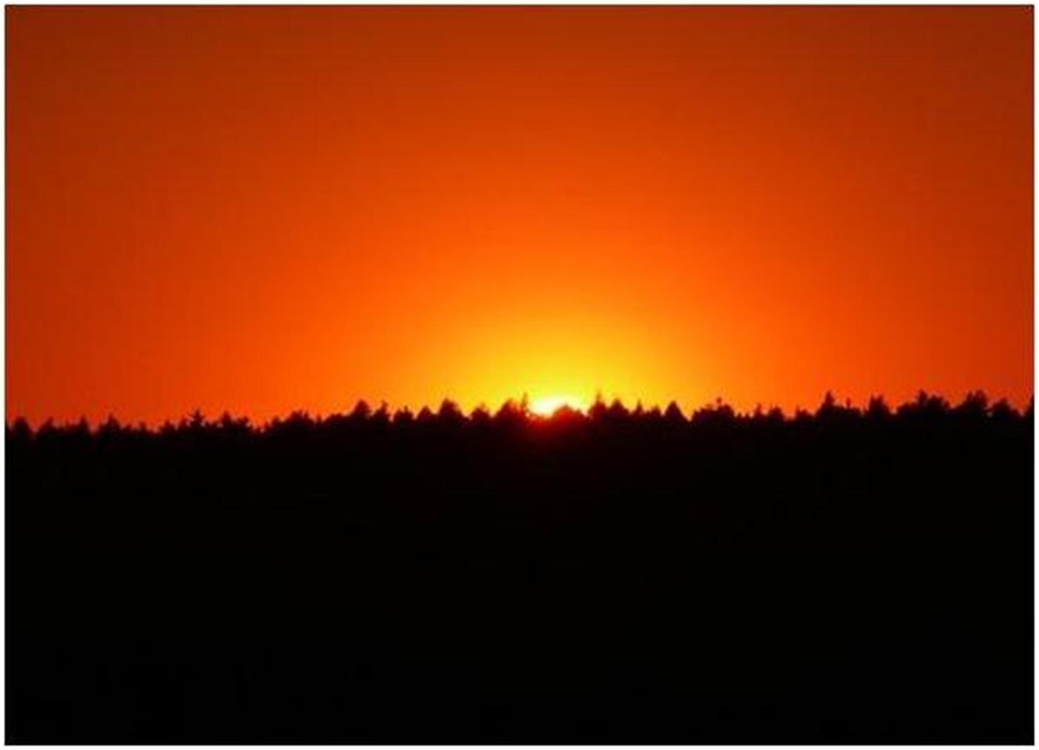
JADUAL KULIAH MASJID JAMEK TASEK GELUGOR : JANUARI 2014
AHAD
ISNIN
SELASA
RABU
KHAMIS
JUMAAT
SABTU
MARI BERAMAI-RAMAI KITA PENUHI TAMAN-TAMAN SYURGA.
SELEPAS SOLAT SUBUH SETIAP HARI AHAD BACAAN "AL-MATHURAT "
1
USTAZ TAUFEK HUSEIN
"Penghantar Syariat Islam"
2
Bacaan Yassin dan tahlil oleh Ust Alias / Yahaya.
Kelas Tajwid lepas Isyak oleh Ust Alias Hj. Isa
3
UST OMAR IBRAHIM KHALID
"Strategi Musuh
Menentang Islam"
4
KULIAH SUBUH : UST AZMAN SULAIMAN
KULIAH MAGHRIB : UST
KHAIROL ANNUAR
"Tarbiyah Aulad"
5
UST ABDUL RAHMAN IDERIS
"Hadis Bukhari / Sifat Solat Nabi yg Sahih"
6
UST MOHD AZLI SALLEH
"TAFSIR NUR EHSAN"
7
TUAN HAJI YUSUF AHMAD
(Bekas Imam Besar
Masjid Negeri)
8
USTAZ MOIN HASHIM
9
Bacaan Yassin dan tahlil oleh Ust Alias / Yahaya.
Kelas Tajwid lepas Isyak oleh Ust Alias Hj. Isa
10
UST OMAR IBRAHIM KHALID
"Strategi Musuh
Menentang Islam"
11
KULIAH SUBUH : UST
ASRI REJAB
KULIAH MAGHRIB : UST
KHAIROL ANNUAR
"Tarbiyah Aulad"
12
UST ABDUL RAHMAN IDERIS
"Hadis Bukhari / Sifat Solat Nabi yg Sahih"
13
UST SHARBINI HUSSAIN
"PENAWAR BAGI HATI"
14
TUAN HAJI YUSUF AHMAD
(Bekas Imam Besar
Masjid Negeri)
15
UST KHAIROL FITRI KARIMAN
"Mutiara hadis Qudsi"
16
Bacaan Yassin dan tahlil oleh Ust Alias / Yahaya.
Kelas Tajwid lepas Isyak oleh Ust Alias Hj. Isa
17
UST MUHASDEY MOHAMAD
"Muniyatul Musolli"
18
KULIAH SUBUH : UST AZMAN SULAIMAN
KULIAH MAGHRIB : UST
KHAIROL ANNUAR
"Tarbiyah Aulad"
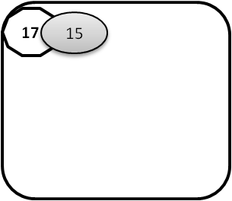
19
UST ABDUL RAHMAN IDERIS
"Hadis Bukhari / Sifat Solat Nabi yg Sahih"
20
UST MOHD AZLI SALLEH
"TAFSIR NUR EHSAN"
21
TUAN GURU HAJI ADNAN
(Pondok Sg Karangan)
22
UST M. FAISOL CHE AHMAD
'"Wasiat 10"
23
Bacaan Yassin dan tahlil oleh Ust Alias / Yahaya.
Kelas Tajwid lepas Isyak oleh Ust Alias Hj. Isa
24
UST ZAKARIA HAMZAH
25
KULIAH SUBUH : UST
ASRI REJAB
KULIAH MAGHRIB : UST
KHAIROL ANNUAR
"Tarbiyah Aulad"
26
UST ABDUL RAHMAN IDERIS
"Hadis Bukhari / Sifat Solat Nabi yg Sahih"
27
UST SHARBINI HUSSAIN
"PENAWAR BAGI HATI"
28
TUAN HAJI YUSUF AHMAD
(Bekas Imam Besar
Masjid Negeri)
29
30
Bacaan Yassin dan tahlil oleh Ust Alias / Yahaya.
Kelas Tajwid lepas Isyak oleh Ust Alias Hj. Isa
31
UNTUK MAKLUMAN:
SEBARANG PERUBAHAN JADUAL KULIAH DAPAT DI KETAHUI DENGAN MENJADI AHLI DI GRUP :
https://www.facebook.com/groups/142110585849623/ (masjidtasekgelugor)

